задача №1
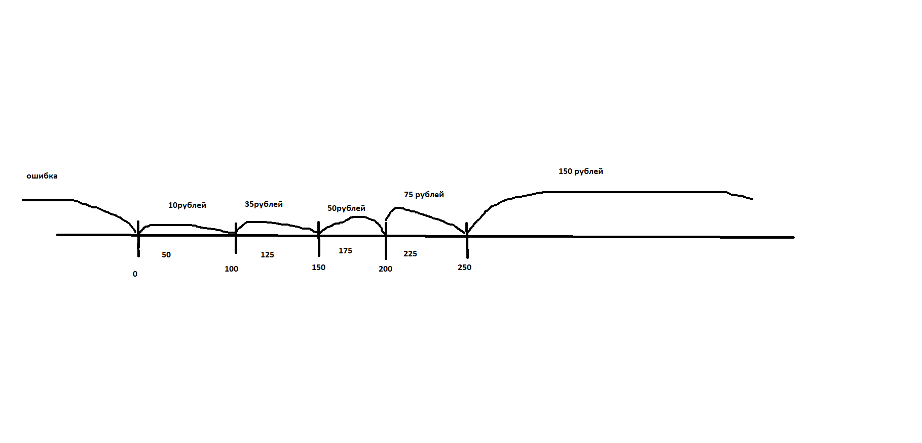
граница | ниже | выше | медиана | значения | значения
0 | -1 | 1 | 50 | -1 | Exception
100 | 99 | 101 | 125 | 0 | error
150 | 149 | 151 | 175 | 1 | 10
200 | 199 | 201 | 225 | 50 | 10
250 | 249 | 251 | 275 | 99 | 10
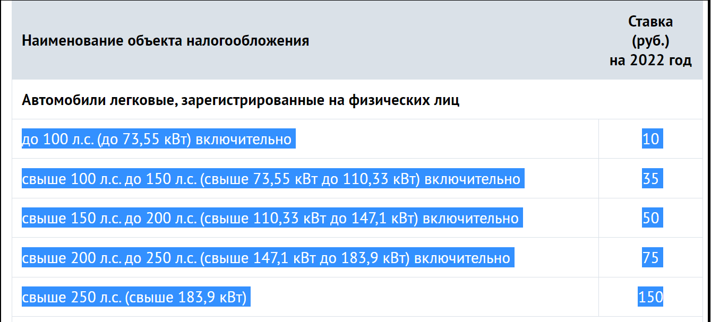
 |  |  |  | 100 | 10
 |  |  |  | 101 | 35
 |  |  |  | 125 | 35
 |  |  |  | 149 | 35
 |  |  |  | 150 | 35
 |  |  |  | 151 | 50
 |  |  |  | 175 | 50
 |  |  |  | 199 | 50
 |  |  |  | 200 | 50
 |  |  |  | 201 | 75
 |  |  |  | 225 | 75
 |  |  |  | 249 | 75
 |  |  |  | 250 | 75
 |  |  |  | 251 | 150
 |  |  |  | 275 | 150

задача № 3
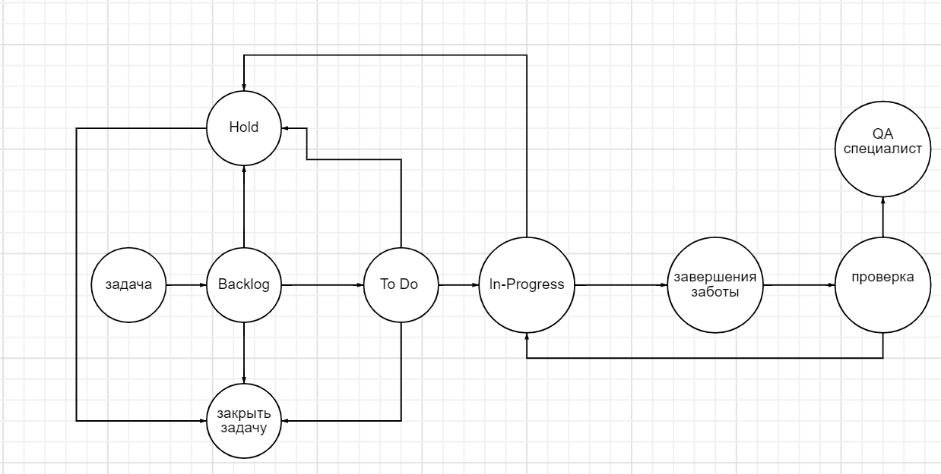

Задание №3

Продакт оунер Василий решил законфигурить workflow в JiRA на своём новом проекте.
Инженер поддержки получил следующую задачу:
При заведении новой задачи она кладётся в Backlog
При планировании спринта задачи переводятся в To Do с добавлением ссылки на спринт
При создании бранча для задачи статус переводится в In-Progress
В любой момент задача может встать на Hold
После завершения работы другой разработчик перепроверяют задачу
Если найдены замечания или недочеты, то задача возвращается в предыдущий статус
После прохождения ревью задача проверяется QA-специалистом на тестовой среде
После проверки на тестовой среде задача деплоится на прод, где команда тестирования вновь проверяет задачу
После этого задача закрывается
В любой момент времени можно закрыть задачу

После того, как JiRA-инженер начал работу, ему пришли следующие правки:
«Аналитики жалуются, что разработчики кидают задачи в Hold на их команду для утонения. Добавьте статус Clarification исключительно для команды разработки!»
«Тестеры немного лютуют и хотят реопать задачи! Причем потом задача либо вешается в работу на разработчика, либо на аналитика»

Помогите инженеру протестировать данное workflow

